Cavity1
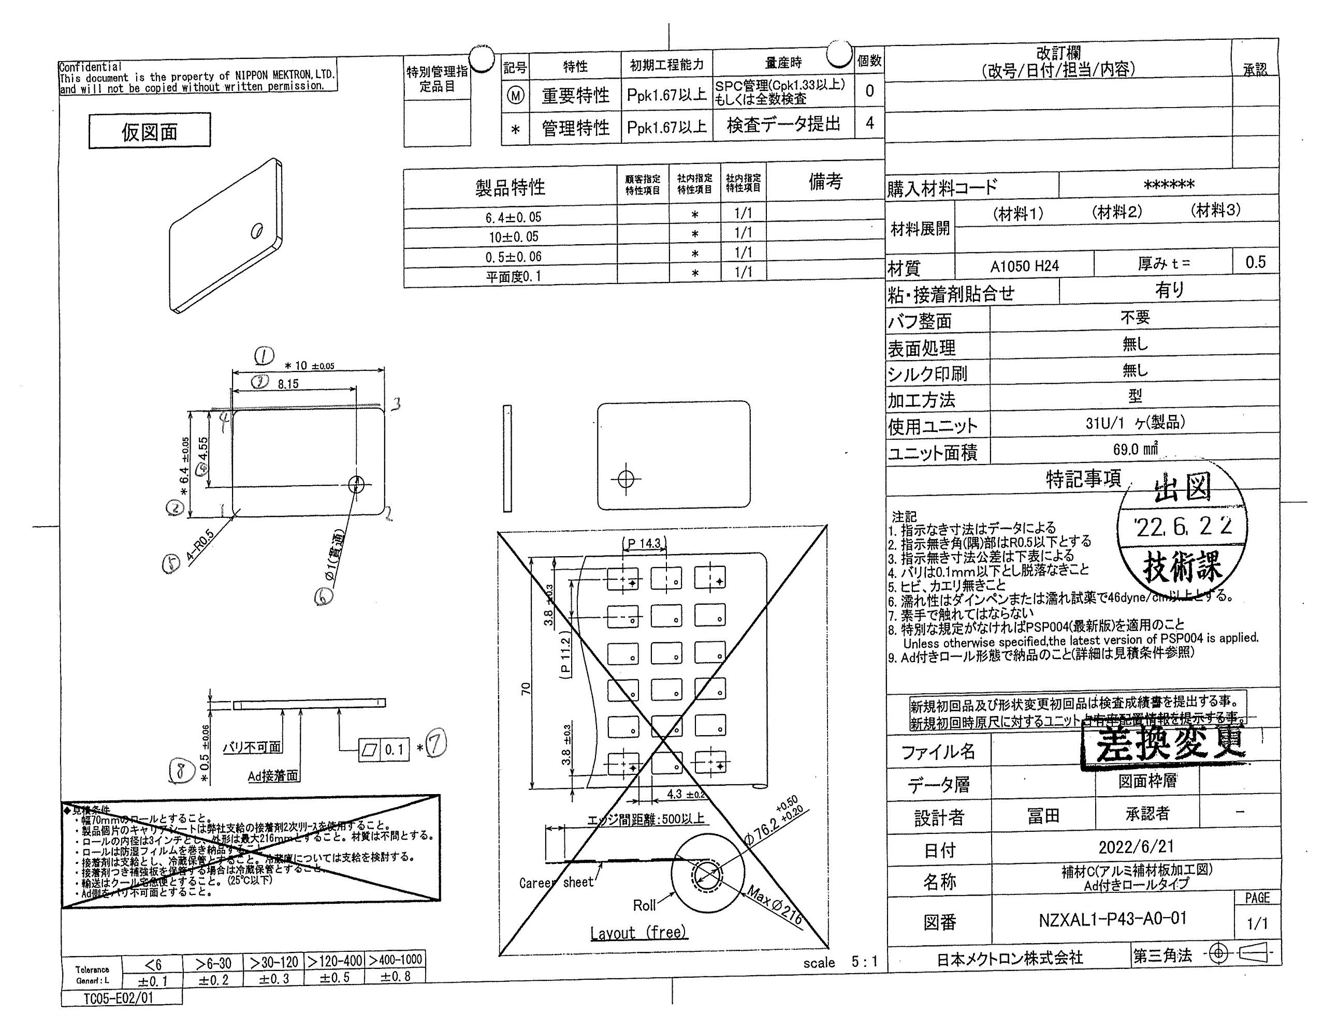
 |  |  |  |  |  |  |  |  |  |  |  | 工程能力調査表 |  |  |  |  |  |  |  |  |  |  |  |  |  |  |  |  |  |  | 1 |  | 項中 |  | 2 | 項

図番 | NZXAL1-P43(上) |  |  |  |  |  |  |  |  | 品名 |  | 補強板 |  |  |  |  |  |  |  | 工程能力調査 |  |  |  | 測定日 |  | 2021-12-25 |  |  |  | 備考

項 目
規 格 |  | 6.400 |  | 0.050 |  | 10.000 |  | 0.050 |  |  | 0.500 |  | 0.060 |  | 0.100 |  | 0.100 |  | 0.000 |  | 0.000 |  | 0.000 |  | 0.000 |  | 0.000 |  | 0.000 |  | 0.000 |  |  | 0.000
 |  |  |  | -0.050 |  |  |  | -0.050 |  |  |  |  | -0.060 |  |  |  | 0.000 |  |  |  | 0.000 |  |  |  | 0.000 |  |  |  | 0.000 |  |  |  |  | 0.000 |  |  | 6.40 | 10.00 | 0.50 | 0.10
測定機器 | Keyence IM |  |  |  | Keyence IM |  |  |  | Keyence IM |  |  |  |  | Keyence IM |  |  |  | Keyence IM |  |  |  | Keyence IM |  |  |  | Keyence IM |  |  |  | Keyence IM |  |  |  |  |  |  | 0.050 | 0.050 | 0.060 | 0.100
両側／片側 | 両側 |  |  |  | 両側 |  |  |  | 両側 |  |  |  |  | 両側 |  |  |  | 両側 |  |  |  | 両側 |  |  |  | 両側 |  |  |  | 両側 |  |  |  |  |  |  | (0.050) | (0.050) | (0.060) | 0.000
1 |  |  | 6.3983 |  |  |  | 9.9987 |  |  |  |  | 0.4800 |  |  |  | 0.0000 |  |  |  | 0.0000 |  |  |  | 0.0000 |  |  |  | 0.0000 |  |  |  |  | 0.0000 |  |  |  | 6.3983 | 9.9987 | 0.480
2 |  |  | 6.3980 |  |  |  | 9.9985 |  |  |  |  | 0.4800 |  |  |  | 0.0000 |  |  |  | 0.0000 |  |  |  | 0.0000 |  |  |  | 0.0000 |  |  |  |  | 0.0000 |  |  |  | 6.398 | 9.9985 | 0.480
3 |  |  | 6.3988 |  |  |  | 10.0005 |  |  |  |  | 0.4780 |  |  |  | 0.0000 |  |  |  | 0.0000 |  |  |  | 0.0000 |  |  |  | 0.0000 |  |  |  |  | 0.0000 |  |  |  | 6.3988 | 10.0005 | 0.478
4 |  |  | 6.3979 |  |  |  | 9.9986 |  |  |  |  | 0.4770 |  |  |  | 0.0000 |  |  |  | 0.0000 |  |  |  | 0.0000 |  |  |  | 0.0000 |  |  |  |  | 0.0000 |  |  |  | 6.3979 | 9.9986 | 0.477
5 |  |  | 6.3984 |  |  |  | 9.9982 |  |  |  |  | 0.4800 |  |  |  | 0.0000 |  |  |  | 0.0000 |  |  |  | 0.0000 |  |  |  | 0.0000 |  |  |  |  | 0.0000 |  |  |  | 6.3984 | 9.9982 | 0.480
6 |  |  | 6.3981 |  |  |  | 9.9984 |  |  |  |  | 0.4800 |  |  |  | 0.0000 |  |  |  | 0.0000 |  |  |  | 0.0000 |  |  |  | 0.0000 |  |  |  |  | 0.0000 |  |  |  | 6.3981 | 9.9984 | 0.480
7 |  |  | 6.3981 |  |  |  | 9.9983 |  |  |  |  | 0.4770 |  |  |  | 0.0000 |  |  |  | 0.0000 |  |  |  | 0.0000 |  |  |  | 0.0000 |  |  |  |  | 0.0000 |  |  |  | 6.3981 | 9.9983 | 0.477
8 |  |  | 6.3986 |  |  |  | 9.9987 |  |  |  |  | 0.4810 |  |  |  | 0.0000 |  |  |  | 0.0000 |  |  |  | 0.0000 |  |  |  | 0.0000 |  |  |  |  | 0.0000 |  |  |  | 6.3986 | 9.9987 | 0.481
9 |  |  | 6.4000 |  |  |  | 9.9999 |  |  |  |  | 0.4800 |  |  |  | 0.0000 |  |  |  | 0.0000 |  |  |  | 0.0000 |  |  |  | 0.0000 |  |  |  |  | 0.0000 |  |  |  | 6.4 | 9.9999 | 0.480
10 |  |  | 6.3989 |  |  |  | 9.9985 |  |  |  |  | 0.4790 |  |  |  | 0.0000 |  |  |  | 0.0000 |  |  |  | 0.0000 |  |  |  | 0.0000 |  |  |  |  | 0.0000 |  |  |  | 6.3989 | 9.9985 | 0.479
11 |  |  | 6.3988 |  |  |  | 9.9984 |  |  |  |  | 0.4770 |  |  |  | 0.0000 |  |  |  | 0.0000 |  |  |  | 0.0000 |  |  |  | 0.0000 |  |  |  |  | 0.0000 |  |  |  | 6.3988 | 9.9984 | 0.477
12 |  |  | 6.3983 |  |  |  | 9.9986 |  |  |  |  | 0.4780 |  |  |  | 0.0000 |  |  |  | 0.0000 |  |  |  | 0.0000 |  |  |  | 0.0000 |  |  |  |  | 0.0000 |  |  |  | 6.3983 | 9.9986 | 0.478
13 |  |  | 6.3988 |  |  |  | 9.9993 |  |  |  |  | 0.4800 |  |  |  | 0.0000 |  |  |  | 0.0000 |  |  |  | 0.0000 |  |  |  | 0.0000 |  |  |  |  | 0.0000 |  |  |  | 6.3988 | 9.9993 | 0.480
14 |  |  | 6.3990 |  |  |  | 9.9998 |  |  |  |  | 0.4800 |  |  |  | 0.0000 |  |  |  | 0.0000 |  |  |  | 0.0000 |  |  |  | 0.0000 |  |  |  |  | 0.0000 |  |  |  | 6.399 | 9.9998 | 0.480
15 |  |  | 6.3990 |  |  |  | 9.9992 |  |  |  |  | 0.4800 |  |  |  | 0.0000 |  |  |  | 0.0000 |  |  |  | 0.0000 |  |  |  | 0.0000 |  |  |  |  | 0.0000 |  |  |  | 6.399 | 9.9992 | 0.480
16 |  |  | 6.3990 |  |  |  | 9.9992 |  |  |  |  | 0.4800 |  |  |  | 0.0000 |  |  |  | 0.0000 |  |  |  | 0.0000 |  |  |  | 0.0000 |  |  |  |  | 0.0000 |  |  |  | 6.399 | 9.9992 | 0.480
17 |  |  | 6.3993 |  |  |  | 10.0006 |  |  |  |  | 0.4810 |  |  |  | 0.0000 |  |  |  | 0.0000 |  |  |  | 0.0000 |  |  |  | 0.0000 |  |  |  |  | 0.0000 |  |  |  | 6.3993 | 10.0006 | 0.481
18 |  |  | 6.3992 |  |  |  | 9.9987 |  |  |  |  | 0.4810 |  |  |  | 0.0000 |  |  |  | 0.0000 |  |  |  | 0.0000 |  |  |  | 0.0000 |  |  |  |  | 0.0000 |  |  |  | 6.3992 | 9.9987 | 0.481
19 |  |  | 6.3985 |  |  |  | 9.9991 |  |  |  |  | 0.4790 |  |  |  | 0.0000 |  |  |  | 0.0000 |  |  |  | 0.0000 |  |  |  | 0.0000 |  |  |  |  | 0.0000 |  |  |  | 6.3985 | 9.9991 | 0.479
20 |  |  | 6.3983 |  |  |  | 9.9994 |  |  |  |  | 0.4800 |  |  |  | 0.0000 |  |  |  | 0.0000 |  |  |  | 0.0000 |  |  |  | 0.0000 |  |  |  |  | 0.0000 |  |  |  | 6.3983 | 9.9994 | 0.480
21 |  |  | 6.4000 |  |  |  | 9.9994 |  |  |  |  | 0.4770 |  |  |  | 0.0000 |  |  |  | 0.0000 |  |  |  | 0.0000 |  |  |  | 0.0000 |  |  |  |  | 0.0000 |  |  |  | 6.4 | 9.9994 | 0.477
22 |  |  | 6.3981 |  |  |  | 9.9985 |  |  |  |  | 0.4780 |  |  |  | 0.0000 |  |  |  | 0.0000 |  |  |  | 0.0000 |  |  |  | 0.0000 |  |  |  |  | 0.0000 |  |  |  | 6.3981 | 9.9985 | 0.478
23 |  |  | 6.3986 |  |  |  | 9.9990 |  |  |  |  | 0.4770 |  |  |  | 0.0000 |  |  |  | 0.0000 |  |  |  | 0.0000 |  |  |  | 0.0000 |  |  |  |  | 0.0000 |  |  |  | 6.3986 | 9.999 | 0.477
24 |  |  | 6.3987 |  |  |  | 9.9985 |  |  |  |  | 0.4810 |  |  |  | 0.0000 |  |  |  | 0.0000 |  |  |  | 0.0000 |  |  |  | 0.0000 |  |  |  |  | 0.0000 |  |  |  | 6.3987 | 9.9985 | 0.481
25 |  |  | 6.3987 |  |  |  | 9.9989 |  |  |  |  | 0.4780 |  |  |  | 0.0000 |  |  |  | 0.0000 |  |  |  | 0.0000 |  |  |  | 0.0000 |  |  |  |  | 0.0000 |  |  |  | 6.3987 | 9.9989 | 0.478
26 |  |  | 6.3994 |  |  |  | 10.0001 |  |  |  |  | 0.4790 |  |  |  | 0.0000 |  |  |  | 0.0000 |  |  |  | 0.0000 |  |  |  | 0.0000 |  |  |  |  | 0.0000 |  |  |  | 6.3994 | 10.0001 | 0.479
27 |  |  | 6.3992 |  |  |  | 9.9998 |  |  |  |  | 0.4790 |  |  |  | 0.0000 |  |  |  | 0.0000 |  |  |  | 0.0000 |  |  |  | 0.0000 |  |  |  |  | 0.0000 |  |  |  | 6.3992 | 9.9998 | 0.479
28 |  |  | 6.3987 |  |  |  | 9.9993 |  |  |  |  | 0.4770 |  |  |  | 0.0000 |  |  |  | 0.0000 |  |  |  | 0.0000 |  |  |  | 0.0000 |  |  |  |  | 0.0000 |  |  |  | 6.3987 | 9.9993 | 0.477
29 |  |  | 6.3987 |  |  |  | 10.0000 |  |  |  |  | 0.4770 |  |  |  | 0.0000 |  |  |  | 0.0000 |  |  |  | 0.0000 |  |  |  | 0.0000 |  |  |  |  | 0.0000 |  |  |  | 6.3987 | 10 | 0.477
30 |  |  | 6.4002 |  |  |  | 10.0006 |  |  |  |  | 0.4810 |  |  |  | 0.0000 |  |  |  | 0.0000 |  |  |  | 0.0000 |  |  |  | 0.0000 |  |  |  |  | 0.0000 |  |  |  | 6.4002 | 10.0006 | 0.481
ｘ | 6.3988 |  |  |  | 9.9992 |  |  |  | 0.479 |  |  |  |  | 0.000 |  |  |  | 0.000 |  |  |  | 0.000 |  |  |  | 0.000 |  |  |  | 0.000 |  |  |  |  |  |  | 6.3982 | 9.9986 | 0.479
σ | 0.00059 |  |  |  | 0.00072 |  |  |  | 0.00146 |  |  |  |  | 0.00000 |  |  |  | 0.00000 |  |  |  | 0.00000 |  |  |  | 0.00000 |  |  |  | 0.00000 |  |  |  |  |  |  | 6.3992 | 9.9988 | 0.481
Cp | 28.475 |  |  |  | 23.194 |  |  |  | 13.693 |  |  |  |  | #DIV/0! |  |  |  | #DIV/0! |  |  |  | #DIV/0! |  |  |  | #DIV/0! |  |  |  | #DIV/0!
Cpk | 27.784 |  |  |  | 22.803 |  |  |  | 8.916 |  |  |  |  | #DIV/0! |  |  |  | #DIV/0! |  |  |  | #DIV/0! |  |  |  | #DIV/0! |  |  |  | #DIV/0!
判定 | 工程能力は満足している |  |  |  | 工程能力は満足している |  |  |  | 工程能力は満足している |  |  |  |  | #DIV/0! |  |  |  | #DIV/0! |  |  |  | #DIV/0! |  |  |  | #DIV/0! |  |  |  | #DIV/0!

量産時 | Keyence IM |  |  |  | Keyence IM |  |  |  | Keyence IM |  |  |  |  | Keyence IM |  |  |  | Keyence IM |  |  |  | Keyence IM |  |  |  | Keyence IM |  |  |  | Keyence IM
 | 5pcs/Lot (Xbar) |  |  |  | 5pcs/Lot (Xbar) |  |  |  | 5pcs/Lot (Xbar) |  |  |  |  | 5pcs/Lot (Xbar) |  |  |  | 5pcs/Lot (Xbar) |  |  |  | 5pcs/Lot (Xbar) |  |  |  | 5pcs/Lot (Xbar) |  |  |  | 5pcs/Lot (Xbar)

 |  |  |  |  |  |  |  |  |  |  |  |  |  |  |  |  |  |  |  |  |  |  |  |  |  |  |  |  |  |  |  | 承認 |  |  | 作成
 |  |  |  |  |  |  |  |  |  |  |  |  |  |  |  |  |  |  |  |  |  |  |  |  |  |  |  |  |  |  |  | 鈴木 |  |  | アイン

Cavity2
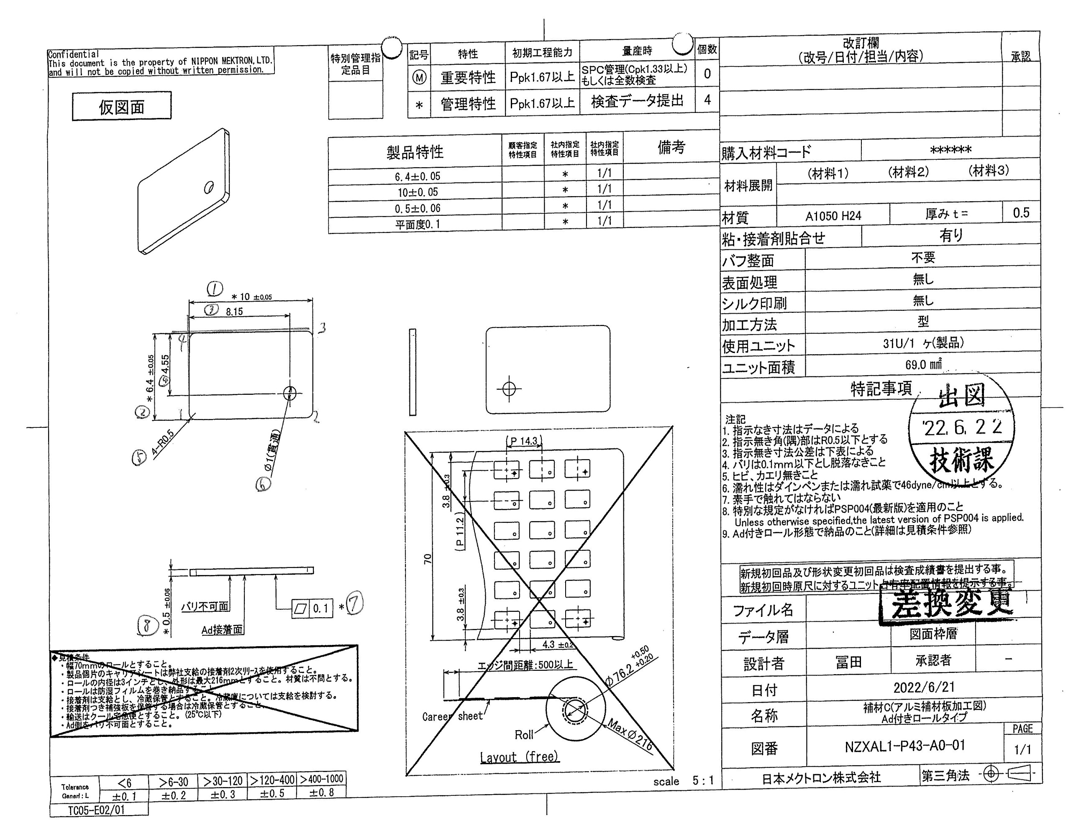
 |  |  |  |  |  |  |  |  |  |  |  | 工程能力調査表 |  |  |  |  |  |  |  |  |  |  |  |  |  |  |  |  |  |  | 2 |  | 項中 |  | 2 | 項

図番 | NZXAL1-P43(下) |  |  |  |  |  |  |  |  | 品名 |  | 補強板 |  |  |  |  |  |  |  | 工程能力調査 |  |  |  | 測定日 |  | 2021-12-25 |  |  |  | 備考

項 目
規 格 |  | 6.400 |  | 0.050 |  | 10.000 |  | 0.050 |  |  | 0.500 |  | 0.060 |  | 0.100 |  | 0.100 |  | 0.000 |  | 0.000 |  | 0.000 |  | 0.000 |  | 0.000 |  | 0.000 |  | 0.000 |  |  | 0.000
 |  |  |  | -0.050 |  |  |  | -0.050 |  |  |  |  | -0.060 |  |  |  | 0.000 |  |  |  | 0.000 |  |  |  | 0.000 |  |  |  | 0.000 |  |  |  |  | 0.000 |  |  | 6.40 | 10.00 | 0.50 | 0.10
測定機器 | Keyence IM |  |  |  | Keyence IM |  |  |  | Keyence IM |  |  |  |  | Keyence IM |  |  |  | Keyence IM |  |  |  | Keyence IM |  |  |  | Keyence IM |  |  |  | Keyence IM |  |  |  |  |  |  | 0.050 | 0.050 | 0.060 | 0.100
両側／片側 | 両側 |  |  |  | 両側 |  |  |  | 両側 |  |  |  |  | 両側 |  |  |  | 両側 |  |  |  | 両側 |  |  |  | 両側 |  |  |  | 両側 |  |  |  |  |  |  | (0.050) | (0.050) | (0.060) | 0.000
1 |  |  | 6.3998 |  |  |  | 9.9991 |  |  |  |  | 0.4810 |  |  |  | 0.0000 |  |  |  | 0.0000 |  |  |  | 0.0000 |  |  |  | 0.0000 |  |  |  |  | 0.0000 |  |  |  | 6.400 | 9.999 | 0.481
2 |  |  | 6.3999 |  |  |  | 9.9991 |  |  |  |  | 0.4790 |  |  |  | 0.0000 |  |  |  | 0.0000 |  |  |  | 0.0000 |  |  |  | 0.0000 |  |  |  |  | 0.0000 |  |  |  | 6.400 | 9.999 | 0.479
3 |  |  | 6.3994 |  |  |  | 9.9996 |  |  |  |  | 0.4790 |  |  |  | 0.0000 |  |  |  | 0.0000 |  |  |  | 0.0000 |  |  |  | 0.0000 |  |  |  |  | 0.0000 |  |  |  | 6.399 | 10.000 | 0.479
4 |  |  | 6.3998 |  |  |  | 9.9985 |  |  |  |  | 0.4790 |  |  |  | 0.0000 |  |  |  | 0.0000 |  |  |  | 0.0000 |  |  |  | 0.0000 |  |  |  |  | 0.0000 |  |  |  | 6.400 | 9.999 | 0.479
5 |  |  | 6.4006 |  |  |  | 9.9992 |  |  |  |  | 0.4810 |  |  |  | 0.0000 |  |  |  | 0.0000 |  |  |  | 0.0000 |  |  |  | 0.0000 |  |  |  |  | 0.0000 |  |  |  | 6.401 | 9.999 | 0.481
6 |  |  | 6.4002 |  |  |  | 9.9994 |  |  |  |  | 0.4780 |  |  |  | 0.0000 |  |  |  | 0.0000 |  |  |  | 0.0000 |  |  |  | 0.0000 |  |  |  |  | 0.0000 |  |  |  | 6.400 | 9.999 | 0.478
7 |  |  | 6.3997 |  |  |  | 9.9989 |  |  |  |  | 0.4790 |  |  |  | 0.0000 |  |  |  | 0.0000 |  |  |  | 0.0000 |  |  |  | 0.0000 |  |  |  |  | 0.0000 |  |  |  | 6.400 | 9.999 | 0.479
8 |  |  | 6.3995 |  |  |  | 9.9990 |  |  |  |  | 0.4820 |  |  |  | 0.0000 |  |  |  | 0.0000 |  |  |  | 0.0000 |  |  |  | 0.0000 |  |  |  |  | 0.0000 |  |  |  | 6.400 | 9.999 | 0.482
9 |  |  | 6.3990 |  |  |  | 9.9996 |  |  |  |  | 0.4790 |  |  |  | 0.0000 |  |  |  | 0.0000 |  |  |  | 0.0000 |  |  |  | 0.0000 |  |  |  |  | 0.0000 |  |  |  | 6.399 | 10.000 | 0.479
10 |  |  | 6.4005 |  |  |  | 9.9987 |  |  |  |  | 0.4790 |  |  |  | 0.0000 |  |  |  | 0.0000 |  |  |  | 0.0000 |  |  |  | 0.0000 |  |  |  |  | 0.0000 |  |  |  | 6.401 | 9.999 | 0.479
11 |  |  | 6.3998 |  |  |  | 9.9983 |  |  |  |  | 0.4810 |  |  |  | 0.0000 |  |  |  | 0.0000 |  |  |  | 0.0000 |  |  |  | 0.0000 |  |  |  |  | 0.0000 |  |  |  | 6.400 | 9.998 | 0.481
12 |  |  | 6.3991 |  |  |  | 10.0000 |  |  |  |  | 0.4780 |  |  |  | 0.0000 |  |  |  | 0.0000 |  |  |  | 0.0000 |  |  |  | 0.0000 |  |  |  |  | 0.0000 |  |  |  | 6.399 | 10.000 | 0.478
13 |  |  | 6.4001 |  |  |  | 9.9987 |  |  |  |  | 0.4800 |  |  |  | 0.0000 |  |  |  | 0.0000 |  |  |  | 0.0000 |  |  |  | 0.0000 |  |  |  |  | 0.0000 |  |  |  | 6.400 | 9.999 | 0.480
14 |  |  | 6.4004 |  |  |  | 9.9986 |  |  |  |  | 0.4810 |  |  |  | 0.0000 |  |  |  | 0.0000 |  |  |  | 0.0000 |  |  |  | 0.0000 |  |  |  |  | 0.0000 |  |  |  | 6.400 | 9.999 | 0.481
15 |  |  | 6.3993 |  |  |  | 9.9991 |  |  |  |  | 0.4810 |  |  |  | 0.0000 |  |  |  | 0.0000 |  |  |  | 0.0000 |  |  |  | 0.0000 |  |  |  |  | 0.0000 |  |  |  | 6.399 | 9.999 | 0.481
16 |  |  | 6.4011 |  |  |  | 9.9998 |  |  |  |  | 0.4800 |  |  |  | 0.0000 |  |  |  | 0.0000 |  |  |  | 0.0000 |  |  |  | 0.0000 |  |  |  |  | 0.0000 |  |  |  | 6.401 | 10.000 | 0.480
17 |  |  | 6.4014 |  |  |  | 9.9981 |  |  |  |  | 0.4770 |  |  |  | 0.0000 |  |  |  | 0.0000 |  |  |  | 0.0000 |  |  |  | 0.0000 |  |  |  |  | 0.0000 |  |  |  | 6.401 | 9.998 | 0.477
18 |  |  | 6.3996 |  |  |  | 9.9981 |  |  |  |  | 0.4780 |  |  |  | 0.0000 |  |  |  | 0.0000 |  |  |  | 0.0000 |  |  |  | 0.0000 |  |  |  |  | 0.0000 |  |  |  | 6.400 | 9.998 | 0.478
19 |  |  | 6.4003 |  |  |  | 9.9982 |  |  |  |  | 0.4780 |  |  |  | 0.0000 |  |  |  | 0.0000 |  |  |  | 0.0000 |  |  |  | 0.0000 |  |  |  |  | 0.0000 |  |  |  | 6.400 | 9.998 | 0.478
20 |  |  | 6.4007 |  |  |  | 9.9986 |  |  |  |  | 0.4810 |  |  |  | 0.0000 |  |  |  | 0.0000 |  |  |  | 0.0000 |  |  |  | 0.0000 |  |  |  |  | 0.0000 |  |  |  | 6.401 | 9.999 | 0.481
21 |  |  | 6.4000 |  |  |  | 9.9992 |  |  |  |  | 0.4800 |  |  |  | 0.0000 |  |  |  | 0.0000 |  |  |  | 0.0000 |  |  |  | 0.0000 |  |  |  |  | 0.0000 |  |  |  | 6.400 | 9.999 | 0.480
22 |  |  | 6.4001 |  |  |  | 9.9997 |  |  |  |  | 0.4810 |  |  |  | 0.0000 |  |  |  | 0.0000 |  |  |  | 0.0000 |  |  |  | 0.0000 |  |  |  |  | 0.0000 |  |  |  | 6.400 | 10.000 | 0.481
23 |  |  | 6.4006 |  |  |  | 9.9991 |  |  |  |  | 0.4800 |  |  |  | 0.0000 |  |  |  | 0.0000 |  |  |  | 0.0000 |  |  |  | 0.0000 |  |  |  |  | 0.0000 |  |  |  | 6.401 | 9.999 | 0.480
24 |  |  | 6.3999 |  |  |  | 9.9989 |  |  |  |  | 0.4770 |  |  |  | 0.0000 |  |  |  | 0.0000 |  |  |  | 0.0000 |  |  |  | 0.0000 |  |  |  |  | 0.0000 |  |  |  | 6.400 | 9.999 | 0.477
25 |  |  | 6.4002 |  |  |  | 9.9987 |  |  |  |  | 0.4810 |  |  |  | 0.0000 |  |  |  | 0.0000 |  |  |  | 0.0000 |  |  |  | 0.0000 |  |  |  |  | 0.0000 |  |  |  | 6.400 | 9.999 | 0.481
26 |  |  | 6.4001 |  |  |  | 9.9996 |  |  |  |  | 0.4820 |  |  |  | 0.0000 |  |  |  | 0.0000 |  |  |  | 0.0000 |  |  |  | 0.0000 |  |  |  |  | 0.0000 |  |  |  | 6.400 | 10.000 | 0.482
27 |  |  | 6.4007 |  |  |  | 9.9992 |  |  |  |  | 0.4780 |  |  |  | 0.0000 |  |  |  | 0.0000 |  |  |  | 0.0000 |  |  |  | 0.0000 |  |  |  |  | 0.0000 |  |  |  | 6.401 | 9.999 | 0.478
28 |  |  | 6.4003 |  |  |  | 9.9996 |  |  |  |  | 0.4770 |  |  |  | 0.0000 |  |  |  | 0.0000 |  |  |  | 0.0000 |  |  |  | 0.0000 |  |  |  |  | 0.0000 |  |  |  | 6.400 | 10.000 | 0.477
29 |  |  | 6.4004 |  |  |  | 9.9991 |  |  |  |  | 0.4810 |  |  |  | 0.0000 |  |  |  | 0.0000 |  |  |  | 0.0000 |  |  |  | 0.0000 |  |  |  |  | 0.0000 |  |  |  | 6.400 | 9.999 | 0.481
30 |  |  | 6.4007 |  |  |  | 9.9984 |  |  |  |  | 0.4780 |  |  |  | 0.0000 |  |  |  | 0.0000 |  |  |  | 0.0000 |  |  |  | 0.0000 |  |  |  |  | 0.0000 |  |  |  | 6.401 | 9.998 | 0.478
ｘ | 6.4001 |  |  |  | 9.9990 |  |  |  | 0.480 |  |  |  |  | 0.000 |  |  |  | 0.000 |  |  |  | 0.000 |  |  |  | 0.000 |  |  |  | 0.000 |  |  |  |  |  |  | 6.3999 | 9.9987 | 0.479
σ | 0.00056 |  |  |  | 0.00052 |  |  |  | 0.00153 |  |  |  |  | 0.00000 |  |  |  | 0.00000 |  |  |  | 0.00000 |  |  |  | 0.00000 |  |  |  | 0.00000 |  |  |  |  |  |  | 6.3995 | 9.9988 | 0.478
Cp | 29.625 |  |  |  | 31.994 |  |  |  | 13.112 |  |  |  |  | #DIV/0! |  |  |  | #DIV/0! |  |  |  | #DIV/0! |  |  |  | #DIV/0! |  |  |  | #DIV/0!
Cpk | 29.562 |  |  |  | 31.356 |  |  |  | 8.640 |  |  |  |  | #DIV/0! |  |  |  | #DIV/0! |  |  |  | #DIV/0! |  |  |  | #DIV/0! |  |  |  | #DIV/0!
判定 | 工程能力は満足している |  |  |  | 工程能力は満足している |  |  |  | 工程能力は満足している |  |  |  |  | #DIV/0! |  |  |  | #DIV/0! |  |  |  | #DIV/0! |  |  |  | #DIV/0! |  |  |  | #DIV/0!

量産時 | Keyence IM |  |  |  | Keyence IM |  |  |  | Keyence IM |  |  |  |  | Keyence IM
 | 5pcs/Lot (Xbar) |  |  |  | 5pcs/Lot (Xbar) |  |  |  | 5pcs/Lot (Xbar) |  |  |  |  | 5pcs/Lot (Xbar)

 |  |  |  |  |  |  |  |  |  |  |  |  |  |  |  |  |  |  |  |  |  |  |  |  |  |  |  |  |  |  |  | 承認 |  |  | 作成
 |  |  |  |  |  |  |  |  |  |  |  |  |  |  |  |  |  |  |  |  |  |  |  |  |  |  |  |  |  |  |  | 鈴木 |  |  | アイン

